Sheet1
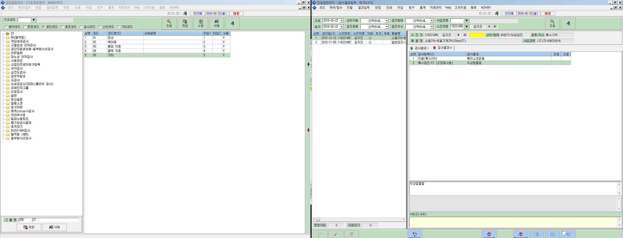

특수검진-CT | 자료전송하는데 검사결과값이 없어서 전송이 안됩니다,,
 | 산공값이 입력되어져야하는데,,적용이 안되어서요,,
 | 희원-코드-기초코드-공단코드-CT에서 검사결과값은 5개만들어놧는데…산공값은 도저히 안나오네요,,
 | 확인해서 수정해주세요

